2
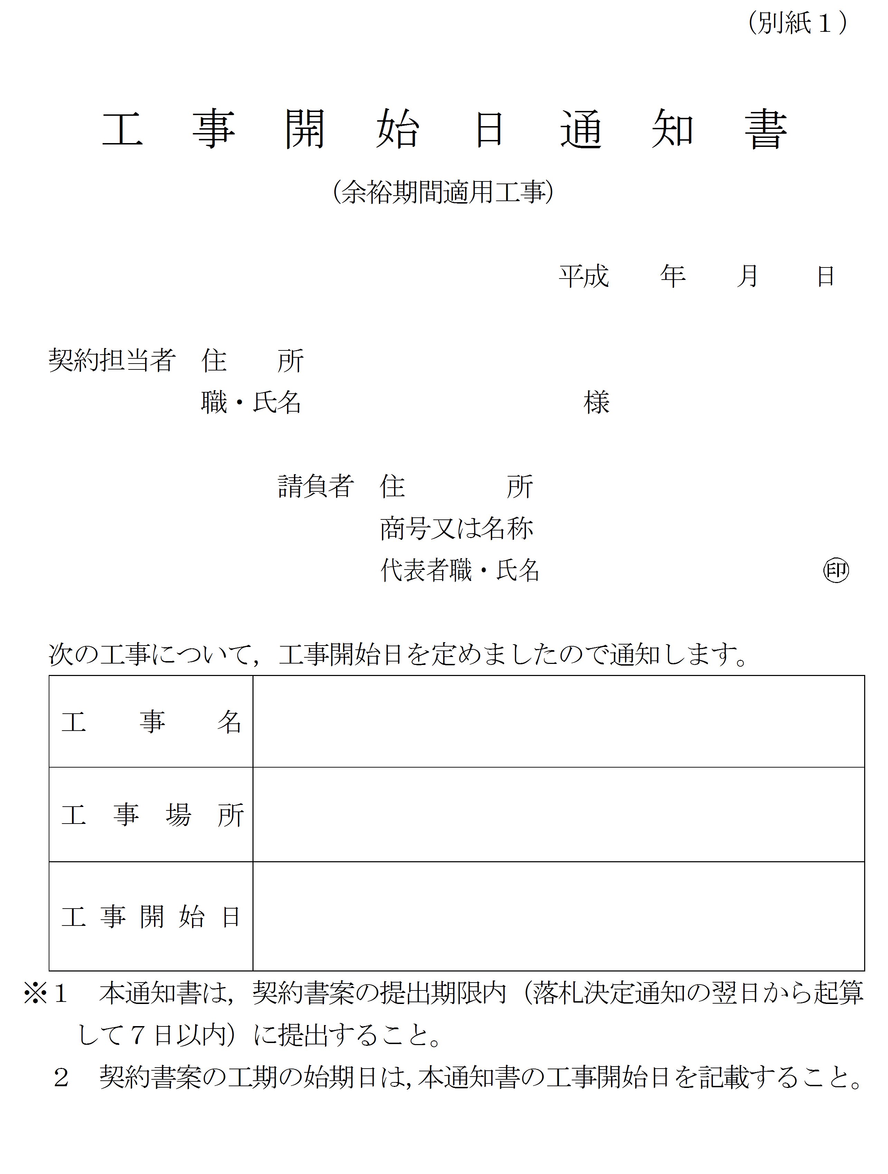

令和 年 月 日

5
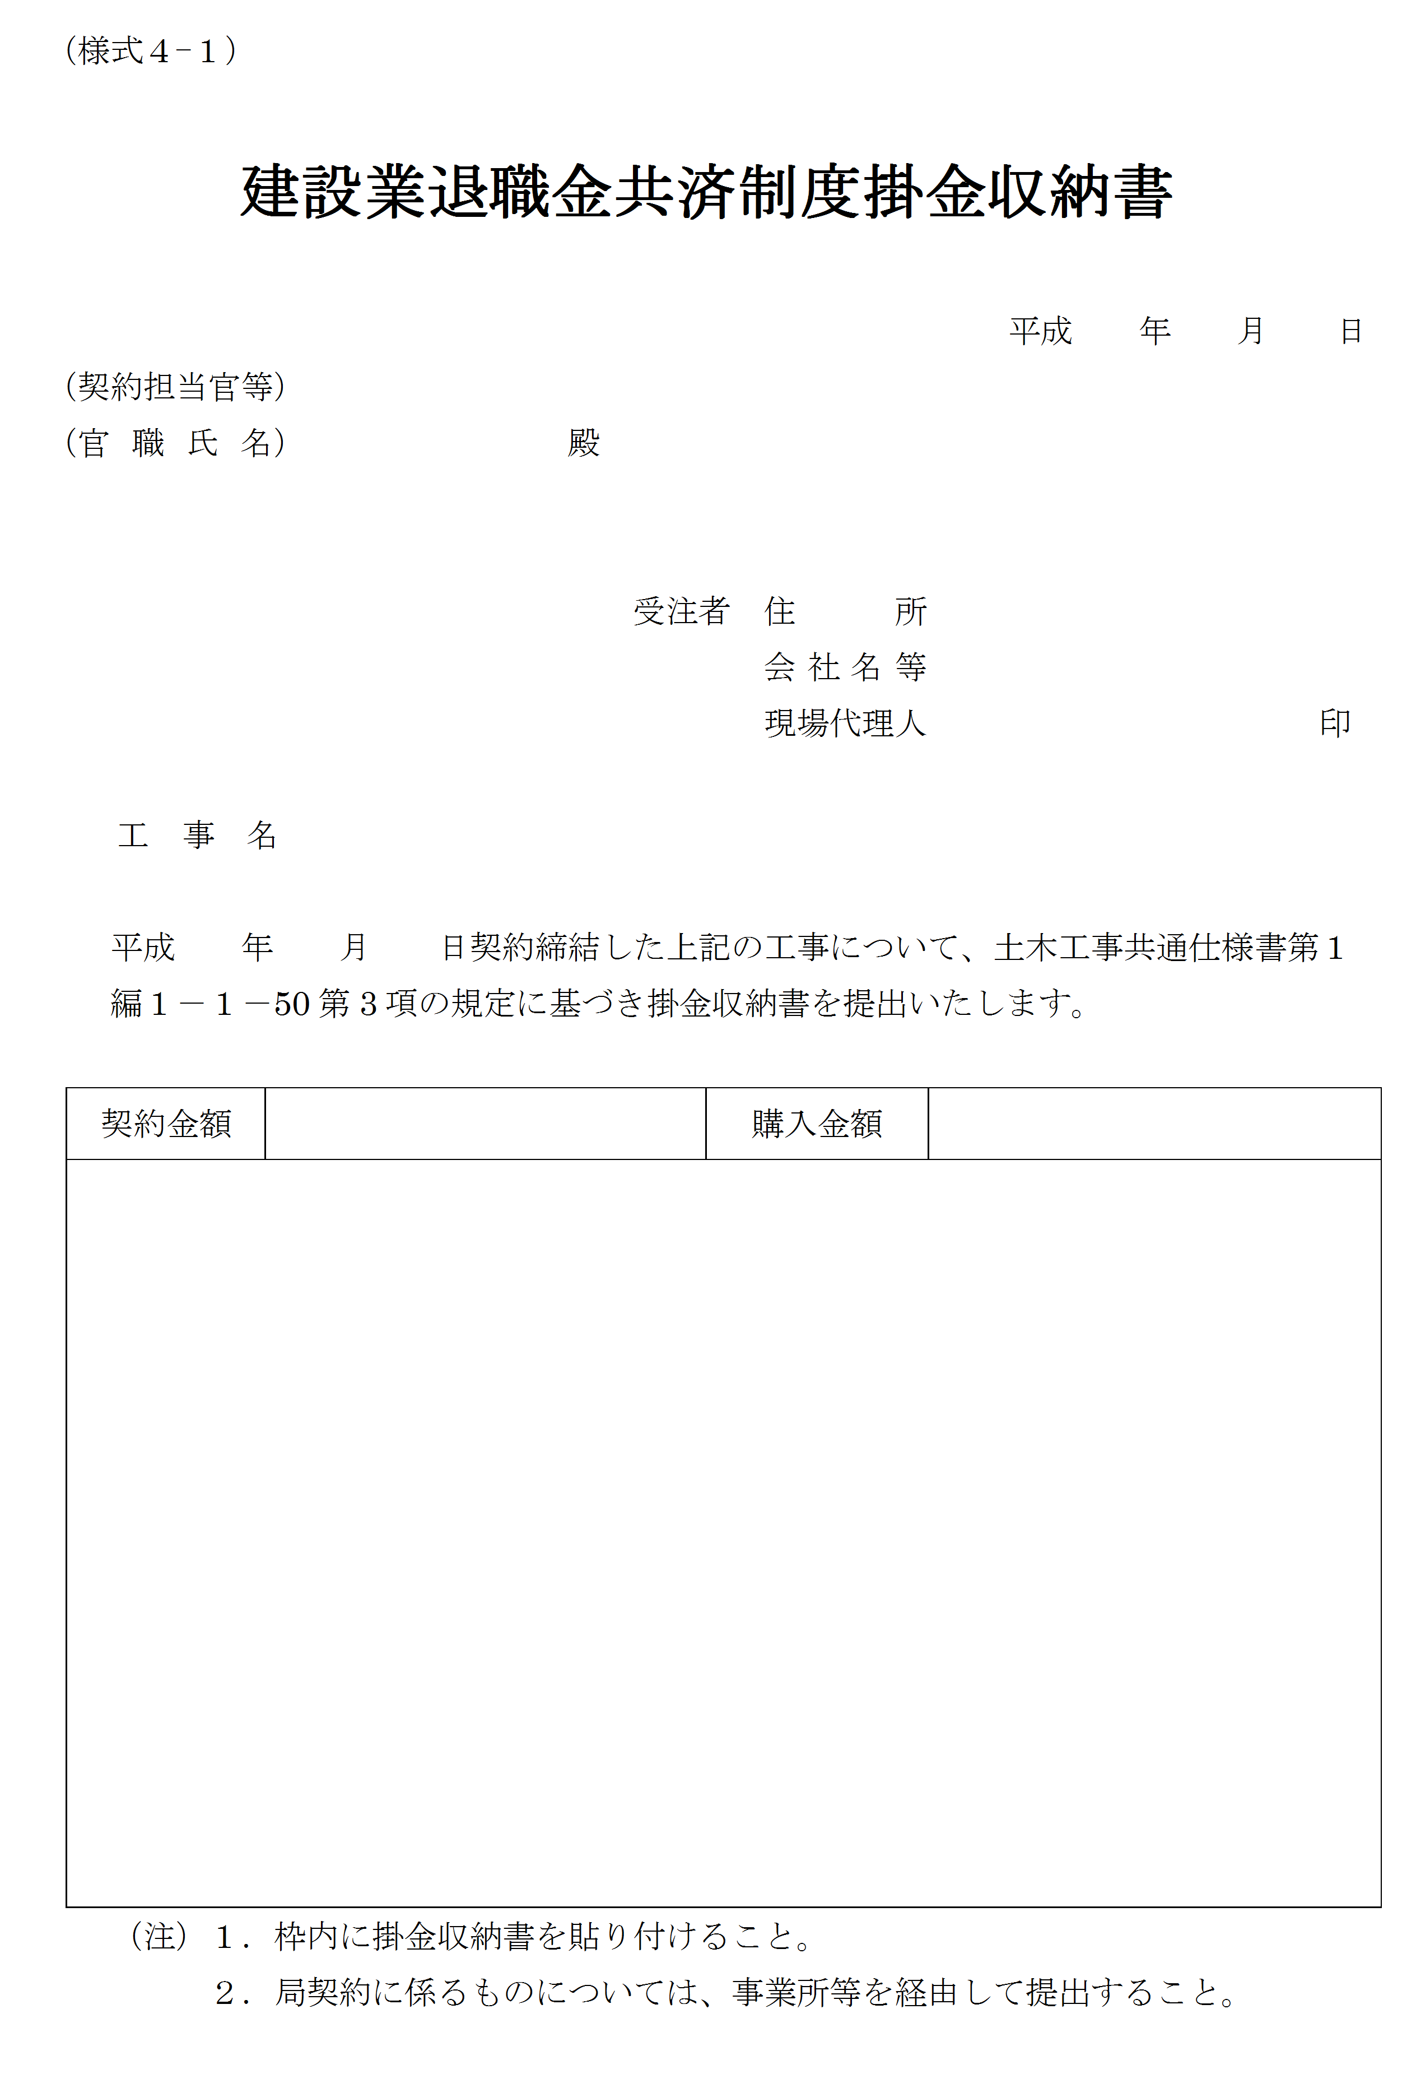

令和 年 月 日

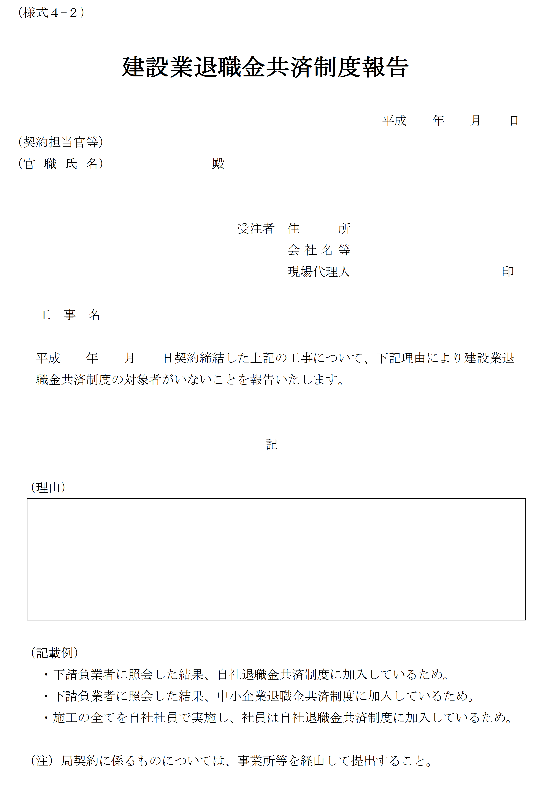

10
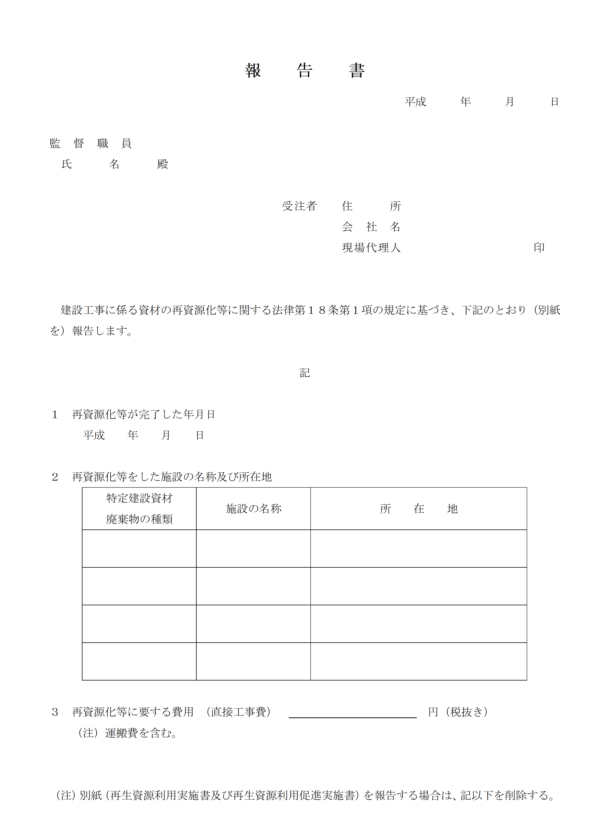

令和 年 月 日

令和 年 月 日

12
休日取得計画表 |  |  |  |  |  |  |  |  |  | （記入例） |  |  |  |  |  |  |  |  |  |  |  |  |  |  |  | （別紙１）
凡例 ●：土日の休日及び振り替えた休日
○：上記以外の休日（但し，祝日・年末年始休暇を除く）
工事名：○○○工事（○○工区）
期 間：令和２年○月○日～令和○年○月○日

月 | 2 |  |  |  |  |  |  |  |  |  |  |  |  |  |  |  |  |  |  |  |  |  |  |  |  |  |  |  | ●計 | ○計 | 休日計
日 | 1 | 2 | 3 | 4 | 5 | 6 | 7 | 8 | 9 | 10 | 11 | 12 | 13 | 14 | 15 | 16 | 17 | 18 | 19 | 20 | 21 | 22 | 23 | 24 | 25 | 26 | 27 | 28
曜日 | 木 | 金 | 土 | 日 | 月 | 火 | 水 | 木 | 金 | 土 | 日 | 月 | 火 | 水 | 木 | 金 | 土 | 日 | 月 | 火 | 水 | 木 | 金 | 土 | 日 | 月 | 火 | 水
行事 | 始期日 |  |  |  |  |  |  |  |  |  | 建国記念日 | 振替休日
計画 |  |  |  |  |  |  |  |  |  |  |  |  |  |  |  |  |  |  |  |  |  |  |  |  |  |  |  |  | 0 | 0 | 0
実施 |  |  |  |  |  |  |  |  |  |  |  |  |  |  |  |  |  |  |  |  |  |  |  |  |  |  |  |  | 0 | 0 | 0

・ 休日の振替は，祝日，
夏季休暇，年末年始休暇
以外で可
月 | 3 |  |  |  |  |  |  |  |  |  |  |  |  |  |  |  |  |  |  |  |  |  |  |  |  |  |  |  | ●計 | ○計 | 休日計
日 | 1 | 2 | 3 | 4 | 5 | 6 | 7 | 8 | 9 | 10 | 11 | 12 | 13 | 14 | 15 | 16 | 17 | 18 | 19 | 20 | 21 | 22 | 23 | 24 | 25 | 26 | 27 | 28
曜日 | 木 | 金 | 土 | 日 | 月 | 火 | 水 | 木 | 金 | 土 | 日 | 月 | 火 | 水 | 木 | 金 | 土 | 日 | 月 | 火 | 水 | 木 | 金 | 土 | 日 | 月 | 火 | 水
祝日への振替は不可
行事 |  |  |  |  |  |  |  |  |  |  |  |  |  |  |  |  |  |  |  |  | 春分の日
計画 |  |  |  |  |  |  |  |  |  |  |  |  |  |  |  |  |  |  |  |  |  |  |  |  |  |  |  |  | 0 | 0 | 0
実施 |  |  |  |  |  |  |  |  |  |  |  |  |  |  |  |  |  |  |  |  |  |  |  |  |  |  |  |  | 0 | 0 | 0

月 | 3 |  |  | 4 |  |  |  |  |  |  |  |  |  |  |  |  |  |  |  |  |  |  |  |  |  |  |  |  | ●計 | ○計 | 休日計
日 | 29 | 30 | 31 | 1 | 2 | 3 | 4 | 5 | 6 | 7 | 8 | 9 | 10 | 11 | 12 | 13 | 14 | 15 | 16 | 17 | 18 | 19 | 20 | 21 | 22 | 23 | 24 | 25
曜日 | 木 | 金 | 土 | 日 | 月 | 火 | 水 | 木 | 金 | 土 | 日 | 月 | 火 | 水 | 木 | 金 | 土 | 日 | 月 | 火 | 水 | 木 | 金 | 土 | 日 | 月 | 火 | 水
振り替えは６日以内
行事
計画 |  |  | ● | ● |  |  |  |  |  | ● | ● |  |  |  |  |  | ● | ● |  |  |  |  |  | ● | ● |  |  |  | 8 | 0 | 8
実施 |  |  |  | ● |  |  |  |  | ● | ● | ● |  |  |  |  |  | ● | ● |  |  |  |  |  | ● | ● |  |  |  | 8 | 0 | 8

月 | 4 |  |  |  |  | 5 |  |  |  |  |  |  |  |  |  |  |  |  |  |  |  |  |  |  |  |  |  |  | ●計 | ○計 | 休日計
日 | 26 | 27 | 28 | 29 | 30 | 1 | 2 | 3 | 4 | 5 | 6 | 7 | 8 | 9 | 10 | 11 | 12 | 13 | 14 | 15 | 16 | 17 | 18 | 19 | 20 | 21 | 22 | 23
曜日 | 木 | 金 | 土 | 日 | 月 | 火 | 水 | 木 | 金 | 土 | 日 | 月 | 火 | 水 | 木 | 金 | 土 | 日 | 月 | 火 | 水 | 木 | 金 | 土 | 日 | 月 | 火 | 水
行事 |  |  |  | 昭和の日 | 振替休日 |  |  | 憲法記念日 | みどりの日 | こどもの日
計画 |  |  | ● | ● |  |  |  |  |  | ● | ● |  |  |  |  |  | ● | ● |  |  |  |  |  | ● | ● |  |  |  | 8 | 0 | 8
実施 |  |  | ● | ● |  |  |  |  |  | ● | ● |  |  |  |  |  | ● | ● |  |  |  |  |  | ● | ● |  |  |  | 8 | 0 | 8

月 | 5 |  |  |  |  |  |  |  | 6 |  |  |  |  |  |  |  |  |  |  |  |  |  |  |  |  |  |  |  | ●計 | ○計 | 休日計
日 | 24 | 25 | 26 | 27 | 28 | 29 | 30 | 31 | 1 | 2 | 3 | 4 | 5 | 6 | 7 | 8 | 9 | 10 | 11 | 12 | 13 | 14 | 15 | 16 | 17 | 18 | 19 | 20
曜日 | 木 | 金 | 土 | 日 | 月 | 火 | 水 | 木 | 金 | 土 | 日 | 月 | 火 | 水 | 木 | 金 | 土 | 日 | 月 | 火 | 水 | 木 | 金 | 土 | 日 | 月 | 火 | 水
行事
計画 |  |  | ● | ● |  |  |  |  |  | ● | ● |  |  |  |  |  | ● | ● |  |  |  |  |  | ● | ● |  |  |  | 8 | 0 | 8
実施 |  |  | ● | ● |  |  |  |  |  | ● | ● |  |  | ● |  |  |  | ● |  |  |  |  |  | ● | ● |  |  |  | 8 | 0 | 8

月 | 6 |  |  |  |  |  |  |  |  |  | 7 |  |  |  |  |  |  |  |  |  |  |  |  |  |  |  |  |  | ●計 | ○計 | 休日計
日 | 21 | 22 | 23 | 24 | 25 | 26 | 27 | 28 | 29 | 30 | 1 | 2 | 3 | 4 | 5 | 6 | 7 | 8 | 9 | 10 | 11 | 12 | 13 | 14 | 15 | 16 | 17 | 18
曜日 | 木 | 金 | 土 | 日 | 月 | 火 | 水 | 木 | 金 | 土 | 日 | 月 | 火 | 水 | 木 | 金 | 土 | 日 | 月 | 火 | 水 | 木 | 金 | 土 | 日 | 月 | 火 | 水
行事 |  |  |  |  |  |  |  |  |  |  |  |  |  |  |  |  |  |  |  |  |  |  |  |  |  | 海の日
計画 |  |  | ● | ● |  |  |  |  |  | ● | ● |  |  |  |  |  | ● | ● |  |  |  |  |  | ● | ● |  |  |  | 8 | 0 | 8
実施 |  |  | ● | ● |  |  |  | ○ |  | ● | ● |  |  |  |  |  | ● | ● |  |  |  |  |  |  | ● |  |  |  | 7 | 1 | 8

月 | 7 |  |  |  |  |  |  |  |  |  |  |  |  | 8 |  |  |  |  |  |  |  |  |  |  |  |  |  |  | ●計 | ○計 | 休日計
日 | 19 | 20 | 21 | 22 | 23 | 24 | 25 | 26 | 27 | 28 | 29 | 30 | 31 | 1 | 2 | 3 | 4 | 5 | 6 | 7 | 8 | 9 | 10 | 11 | 12 | 13 | 14 | 15
曜日 | 木 | 金 | 土 | 日 | 月 | 火 | 水 | 木 | 金 | 土 | 日 | 月 | 火 | 水 | 木 | 金 | 土 | 日 | 月 | 火 | 水 | 木 | 金 | 土 | 日 | 月 | 火 | 水
振り替えは６日以内
行事 |  |  |  |  |  |  |  |  |  |  |  |  |  |  |  |  |  |  |  |  |  |  |  | 山の日 |  | 夏季休暇 | 夏季休暇 | 夏季休暇
計画 |  |  | ● | ● |  |  |  |  |  | ● | ● |  |  |  |  |  | ● | ● |  |  |  |  |  | ● | ● |  |  |  | 8 | 0 | 8
実施 |  | ● | ● | ● |  |  |  |  |  | ● | ● |  |  |  |  |  | ● | ● |  |  |  |  |  | ● | ● | ○ | ○ | ○ | 9 | 3 | 12

月 | 8 |  |  |  |  |  |  |  |  |  |  |  |  |  |  |  | 9 |  |  |  |  |  |  |  |  |  |  |  | ●計 | ○計 | 休日計
日 | 16 | 17 | 18 | 19 | 20 | 21 | 22 | 23 | 24 | 25 | 26 | 27 | 28 | 29 | 30 | 31 | 1 | 2 | 3 | 4 | 5 | 6 | 7 | 8 | 9 | 10 | 11 | 12
曜日 | 木 | 金 | 土 | 日 | 月 | 火 | 水 | 木 | 金 | 土 | 日 | 月 | 火 | 水 | 木 | 金 | 土 | 日 | 月 | 火 | 水 | 木 | 金 | 土 | 日 | 月 | 火 | 水
行事
計画 |  |  | ● | ● |  |  |  |  |  | ● | ● |  |  |  |  |  | ● | ● |  |  |  |  |  | ● | ● |  |  |  | 8 | 0 | 8
実施 |  |  | ● | ● |  |  |  |  |  | ● | ● |  |  |  |  |  | ● | ● |  |  |  |  |  | ● | ● |  |  |  | 8 | 0 | 8

月 | 9 |  |  |  |  |  |  |  |  |  |  |  |  |  |  |  |  |  | 10 |  |  |  |  |  |  |  |  |  | ●計 | ○計 | 休日計
日 | 13 | 14 | 15 | 16 | 17 | 18 | 19 | 20 | 21 | 22 | 23 | 24 | 25 | 26 | 27 | 28 | 29 | 30 | 1 | 2 | 3 | 4 | 5 | 6 | 7 | 8 | 9 | 10
曜日 | 木 | 金 | 土 | 日 | 月 | 火 | 水 | 木 | 金 | 土 | 日 | 月 | 火 | 水 | 木 | 金 | 土 | 日 | 月 | 火 | 水 | 木 | 金 | 土 | 日 | 月 | 火 | 水
行事 |  |  |  |  | 敬老の日 |  |  |  |  |  | 秋分の日 | 振替休日 |  |  |  |  |  |  |  |  |  |  |  |  |  | 体育の日
計画 |  |  | ● | ● |  |  |  |  |  | ● | ● |  |  |  |  |  | ● | ● |  |  |  |  |  | ● | ● |  |  |  | 8 | 0 | 8
実施 |  |  | ● | ● |  |  |  |  |  | ● | ● |  |  |  |  | ○ | ● | ● |  |  |  |  |  | ● | ● |  |  |  | 8 | 1 | 9

月 | 10 |  |  |  |  |  |  |  |  |  |  |  |  |  |  |  |  |  |  |  |  | 11 |  |  |  |  |  |  | ●計 | ○計 | 休日計
日 | 11 | 12 | 13 | 14 | 15 | 16 | 17 | 18 | 19 | 20 | 21 | 22 | 23 | 24 | 25 | 26 | 27 | 28 | 29 | 30 | 31 | 1 | 2 | 3 | 4 | 5 | 6 | 7
曜日 | 木 | 金 | 土 | 日 | 月 | 火 | 水 | 木 | 金 | 土 | 日 | 月 | 火 | 水 | 木 | 金 | 土 | 日 | 月 | 火 | 水 | 木 | 金 | 土 | 日 | 月 | 火 | 水
行事 |  |  |  |  |  |  |  |  |  |  |  |  |  |  |  |  |  |  |  |  |  |  |  | 文化の日
計画 |  |  | ● | ● |  |  |  |  |  | ● | ● |  |  |  |  |  | ● | ● |  |  |  |  |  | ● | ● |  |  |  | 8 | 0 | 8
実施 |  |  | ● | ● |  |  |  |  |  | ● | ● |  |  |  |  |  | ● | ● |  |  |  |  |  | ● | ● |  |  |  | 8 | 0 | 8

月 | 11 |  |  |  |  |  |  |  |  |  |  |  |  |  |  |  |  |  |  |  |  |  |  | 12 |  |  |  |  | ●計 | ○計 | 休日計
日 | 8 | 9 | 10 | 11 | 12 | 13 | 14 | 15 | 16 | 17 | 18 | 19 | 20 | 21 | 22 | 23 | 24 | 25 | 26 | 27 | 28 | 29 | 30 | 1 | 2 | 3 | 4 | 5
曜日 | 木 | 金 | 土 | 日 | 月 | 火 | 水 | 木 | 金 | 土 | 日 | 月 | 火 | 水 | 木 | 金 | 土 | 日 | 月 | 火 | 水 | 木 | 金 | 土 | 日 | 月 | 火 | 水
行事 |  |  |  |  |  |  |  |  |  |  |  |  |  |  |  | 勤労感謝の日
計画 |  |  | ● | ● |  |  |  |  |  | ● | ● |  |  |  |  |  | ● | ● |  |  |  |  |  | ● | ● |  |  |  | 8 | 0 | 8
実施 |  |  | ● | ● |  |  |  |  |  | ● | ● |  |  |  |  |  | ● | ● |  |  |  |  |  | ● | ● |  |  |  | 8 | 0 | 8

月 | 12 |  |  |  |  |  |  |  |  |  |  |  |  |  |  |  |  |  |  |  |  |  |  |  |  |  | 1 |  | ●計 | ○計 | 休日計
日 | 6 | 7 | 8 | 9 | 10 | 11 | 12 | 13 | 14 | 15 | 16 | 17 | 18 | 19 | 20 | 21 | 22 | 23 | 24 | 25 | 26 | 27 | 28 | 29 | 30 | 31 | 1 | 2
曜日 | 木 | 金 | 土 | 日 | 月 | 火 | 水 | 木 | 金 | 土 | 日 | 月 | 火 | 水 | 木 | 金 | 土 | 日 | 月 | 火 | 水 | 木 | 金 | 土 | 日 | 月 | 火 | 水
行事 |  |  |  |  |  |  |  |  |  |  |  |  |  |  |  |  |  | 天皇誕生日 | 振替休日 |  |  |  |  |  |  | 年末年始休暇 | 元旦 | 年末年始休暇
計画 |  |  | ● | ● |  |  |  |  |  | ● | ● |  |  |  |  |  | ● | ● |  |  |  |  |  | ● | ● |  |  |  | 8 | 0 | 8
実施 |  |  | ● | ● |  |  |  |  |  | ● | ● |  |  |  |  |  | ● | ● |  |  |  |  |  | ● | ● |  |  |  | 8 | 0 | 8

月 | 1 |  |  |  |  |  |  |  |  |  |  |  |  |  |  |  |  |  |  |  |  |  |  |  |  |  |  |  | ●計 | ○計 | 休日計
日 | 3 | 4 | 5 | 6 | 7 | 8 | 9 | 10 | 11 | 12 | 13 | 14 | 15 | 16 | 17 | 18 | 19 | 20 | 21 | 22 | 23 | 24 | 25 | 26 | 27 | 28 | 29 | 30
曜日 | 木 | 金 | 土 | 日 | 月 | 火 | 水 | 木 | 金 | 土 | 日 | 月 | 火 | 水 | 木 | 金 | 土 | 日 | 月 | 火 | 水 | 木 | 金 | 土 | 日 | 月 | 火 | 水
行事 | 年末年始休暇 |  |  |  |  |  |  |  |  |  |  | 成人の日 |  |  |  |  |  |  |  |  |  |  |  |  |  |  | 完成届日
計画 |  |  | ● | ● |  |  |  |  |  | ● | ● |  |  |  |  |  | ● | ● |  |  |  |  |  | ● | ● |  |  |  | 8 | 0 | 8
実施 |  |  | ● | ● |  |  |  |  |  | ● | ● |  |  |  |  |  | ● | ● |  |  |  |  |  | ● | ● |  |  |  | 8 | 0 | 8

17
 |  |  |  |  |  |  |  |  |  |  |  |  |  |  |  | 年 | 月 | 日

施工体制台帳（様式例） |  |  |  |  |  |  |  |  |  |  |  |  |  |  |  |  |  |  | 《下請負人に関する事項》

 |  |  |  |  |  |  |  |  |  |  |  |  |  |  |  |  |  |  |  | 会社名 |  |  |  |  |  |  |  |  | 代表者名
 | ［会社名］

 | ［事業所名］ |  |  |  |  |  |  |  |  |  |  |  |  |  |  |  |  |  |  | 住所

 | 建設業の 許可 |  | 許 可 業 種 |  |  |  |  | 許 可 番 号 |  |  |  |  |  | 許可（更新）年月日
 |  |  |  |  |  |  |  |  |  |  |  |  |  |  |  |  |  |  |  | 工事名称 及び 工事内容
 |  |  | 工事業 |  |  |  |  | 大臣 特定 | 第 号 |  |  |  |  | 年 月 日
 |  |  |  |  |  |  |  | 知事 一般
 |  |  | 工事業 |  |  |  |  | 大臣 特定 | 第 号 |  |  |  |  | 年 月 日 |  |  |  |  |  | 工期 |  | 自 年 月 日 至 年 月 日 |  |  |  |  |  |  | 契約日 |  | 年 月 日
 |  |  |  |  |  |  |  | 知事 一般

 | 工事名称 及び 工事内容
 |  |  |  |  |  |  |  |  |  |  |  |  |  |  |  |  |  |  |  | 建設業の 許可 |  | 施工に必要な許可業種 |  |  |  | 許 可 番 号 |  |  |  |  |  | 許可（更新）年月日

 | 発注者名 及び 住所 |  |  |  |  |  |  |  |  |  |  |  |  |  |  |  |  |  |  |  |  | 工事業 |  |  |  | 大臣 特定 |  |  | 第 号 |  |  | 年 月 日
 |  |  |  |  |  |  |  |  |  |  |  |  |  |  |  |  |  |  |  |  |  |  |  |  |  | 知事 一般
 |  |  |  |  |  |  |  |  |  |  |  |  |  |  |  |  |  |  |  |  |  | 工事業 |  |  |  | 大臣 特定 |  |  | 第 号 |  |  | 年 月 日
 | 工期 |  | 自 年 月 日 至 年 月 日 |  |  |  |  |  | 契約日 |  |  | 年 月 日 |  |  |  |  |  |  |  |  |  |  |  |  |  | 知事 一般

 |  |  |  |  |  |  |  |  |  |  |  |  |  |  |  |  |  |  |  | 健康保険等の加入状況 |  |  | 保険加入の有無 |  | 健康保険 |  |  |  |  | 厚生年金保険 |  |  | 雇用保険

 | 契約 営業所 |  |  | 区分 |  | 名 称 |  |  |  |  |  | 住 所 |  |  |  |  |  |  |  |  |  |  |  |  | 加入 未加入 適用除外 |  |  |  |  | 加入 未加入 適用除外 |  |  | 加入 未加入 適用除外

 |  |  |  | 元請契約 |  |  |  |  |  |  |  |  |  |  |  |  |  |  |  |  |  | 事業所 整理記号等 |  |  | 営業所の名称 |  | 健康保険 |  |  |  | 厚生年金保険 |  |  | 雇用保険

 |  |  |  | 下請契約

 | 健康保険等の加入状況 |  |  | 保険加入の有無 |  | 健康保険 |  |  |  | 厚生年金保険 |  |  |  |  | 雇用保険 |  |  |  | 現場代理人名 |  |  |  |  |  |  |  |  | 安全衛生責任者名

 |  |  |  |  |  | 加入 未加入 適用除外 |  |  |  | 加入 未加入 適用除外 |  |  |  |  | 加入 未加入 適用除外 |  |  |  |  |  | 権限及び 意見申出方法 |  |  |  |  |  |  | 安全衛生推進者名

 |  |  | 事業所 整理記号等 |  |  | 区分 |  | 営業所の名称 |  |  | 健康保険 |  | 厚生年金保険 |  |  |  | 雇用保険 |  | 主任技術者名 |  |  |  |  | 専 任 非専任 |  |  |  | 雇用管理責任者名

 |  |  |  |  |  | 元請契約 |  |  |  |  |  |  |  |  |  |  |  |  |  |  | 資格内容 |  |  |  |  |  |  | 専門技術者名

 |  |  |  |  |  | 下請契約 |  |  |  |  |  |  |  |  |  |  |  |  |  |  |  |  |  |  |  |  |  |  |  | 資格内容

 |  |  |  |  |  |  |  |  |  |  |  |  |  |  |  |  |  |  |  |  |  |  |  |  |  |  |  |  |  | 担当工事内容
 | 発注者の 監督員名 |  |  |  |  |  |  |  | 権限及び意見申出方法

 |  |  |  |  |  |  |  |  |  |  |  |  |  |  |  |  |  |  | 一号特定技能外 国人の従事の 状況（有無） |  |  |  | 有 無 |  | 外国人建設就 労者の従事の 状況（有無） |  |  |  | 有 無 |  | 外国人技能実 習生の従事 状況（有無） |  |  |  | 有 無
 | 監督員名 |  |  |  |  |  |  |  | 権限及び意見申出方法

※施工体制台帳の添付書類（建設業法施行規則第１４条の２第２項）
・発注者と作成建設業者の請負契約及び作成建設業者と下請負人の下請契約に係る当初契約及び変更契約の契約書面の写し（公共工事以外の建設工事について締結されるものに係るものは、請負代金の額に係る部分を除く）
・主任技術者又は監理技術者が主任技術者資格又は監理技術者資格を有する事を証する書面及び当該主任技術者又は監理技術者が作成建設業者に雇用期間を特に限定することなく雇用されている者であることを証する書面又はこれらの写し
・専門技術者をおく場合は、その者が主任技術者資格を有することを証する書面及びその者が作成建設業者に雇用期間を特に限定することなく雇用されている者であることを証する書面又はこれらの写し
 | 現場 代理人名 |  |  |  |  |  |  |  | 権限及び意見申出方法

 | 監理技術者名 主任技術者名 |  | 専 任 非専任 |  |  |  |  |  | 資格内容

 | 専門 技術者名 |  |  |  |  |  |  |  | 専門 技術者名

 |  | 資格内容 |  |  |  |  |  |  |  | 資格内容

 |  | 担当 工事内容 |  |  |  |  |  |  |  | 担当 工事内容

一号特定技能外 国人の従事の 状況（有無） |  |  |  |  | 有 無 |  | 外国人建設就 労者の従事の 状況（有無） |  | 有 無 |  |  | 外国人技能実 習生の従事 状況（有無） |  |  |  |  | 有 無

18-1
 |  |  |  |  |  |  |  |  |  |  |  |  |  |  |  | 年 |  | 月 | 日

再下請負通知書（様式例） |  |  |  |  |  |  |  |  |  |  |  |  |  |  |  |  |  |  |  | 《再下請負関係》
 |  |  |  |  |  |  |  |  |  |  |  |  |  |  |  |  |  |  |  |  |  |  |  |  |  | 再下請負業者及び再下請負契約関係について次のとおり報告いたします。
 |  |  |  |  |  |  |  |  |  |  |  |  |  |  |  |  |  |  |  |  | 会社名 |  |  |  |  |  |  |  |  |  | 代表者名
 | 直近上位 注文者名

 |  |  |  |  |  |  |  |  |  |  | 【報告下請負業者】 |  |  |  |  |  |  |  |  |  | 住所 電話番号

 |  |  |  |  |  |  |  |  |  |  |  | 住所
 |  |  |  |  |  |  |  |  |  |  |  |  |  |  |  |  |  |  |  |  | 工事名称 及び 工事内容

 | 元請名称
 |  |  |  |  |  |  |  |  |  |  |  |  |  |  |  |  |  |  |  |  | 工期 |  | 自 年 月 日 至 年 月 日 |  |  |  |  |  |  |  | 契約日 |  | 年 月 日

 |  |  |  |  |  |  |  |  |  |  |  | 会社名

 |  |  |  |  |  |  |  |  |  |  |  | 代表者名 |  |  |  |  |  |  |  |  | 建設業の 許可 |  | 施工に必要な許可業種 |  |  |  |  | 許 可 番 号 |  |  |  |  |  | 許可（更新）年月日
 | 《自社に関する事項》
 |  |  |  |  |  |  |  |  |  |  |  |  |  |  |  |  |  |  |  |  |  |  | 工事業 |  |  |  |  | 大臣 特定 |  |  | 第 号 |  |  | 年 月 日
 | 工事名称 及び 工事内容 |  |  |  |  |  |  |  |  |  |  |  |  |  |  |  |  |  |  |  |  |  |  |  |  |  |  | 知事 一般
 |  |  |  |  |  |  |  |  |  |  |  |  |  |  |  |  |  |  |  |  |  |  | 工事業 |  |  |  |  | 大臣 特定 |  |  | 第 号 |  |  | 年 月 日
 |  |  |  |  |  |  |  |  |  |  |  |  |  |  |  |  |  |  |  |  |  |  |  |  |  |  |  | 知事 一般
 | 工期 |  | 自 年 月 日 至 年 月 日 |  |  |  |  |  |  |  | 注文者との 契約日 |  | 年 月 日
 |  |  |  |  |  |  |  |  |  |  |  |  |  |  |  |  |  |  |  |  | 健康保険等の加入状況 |  |  | 保険加入の有無 |  |  | 健康保険 |  |  |  |  | 厚生年金保険 |  |  | 雇用保険

 |  |  |  |  |  |  |  |  |  |  |  |  |  |  |  |  |  |  |  |  |  |  |  |  |  |  | 加入 未加入 適用除外 |  |  |  |  | 加入 未加入 適用除外 |  |  | 加入 未加入 適用除外
 | 建設業の 許可 |  | 施工に必要な許可業種 |  |  |  |  | 許 可 番 号 |  |  |  |  |  | 許可（更新）年月日
 |  |  |  |  |  |  |  |  |  |  |  |  |  |  |  |  |  |  |  |  |  |  | 事業所 整理記号等 |  |  |  | 営業所の名称 |  | 健康保険 |  |  |  | 厚生年金保険 |  |  | 雇用保険
 |  |  | 工事業 |  |  |  |  | 大臣 特定 |  |  | 第 号 |  |  | 年 月 日
 |  |  |  |  |  |  |  | 知事 一般
 |  |  | 工事業 |  |  |  |  | 大臣 特定 |  |  | 第 号 |  |  | 年 月 日
 |  |  |  |  |  |  |  | 知事 一般
 |  |  |  |  |  |  |  |  |  |  |  |  |  |  |  |  |  |  |  | 現場代理人名 |  |  |  |  |  |  |  |  |  | 安全衛生責任者名
 | 健康保険等の加入状況 |  |  | 保険加入の有無 |  | 健康保険 |  |  |  |  |  | 厚生年金保険 |  |  | 雇用保険
 |  |  |  |  |  |  |  |  |  |  |  |  |  |  |  |  |  |  |  |  |  | 権限及び 意見申出方法 |  |  |  |  |  |  |  | 安全衛生推進者名
 |  |  |  |  |  | 加入 未加入 適用除外 |  |  |  |  |  | 加入 未加入 適用除外 |  |  | 加入 未加入 適用除外
 |  |  |  |  |  |  |  |  |  |  |  |  |  |  |  |  |  |  |  | 主任技術者名 |  |  |  |  | 専 任 非専任 |  |  |  |  | 雇用管理責任者名
 |  |  | 事業所 整理記号等 |  |  | 営業所の名称 |  |  | 健康保険 |  |  |  | 厚生年金保険 |  |  |  | 雇用保険
 |  |  |  |  |  |  |  |  |  |  |  |  |  |  |  |  |  |  |  |  |  | 資格内容 |  |  |  |  |  |  |  | 専門技術者名

 |  |  |  |  |  |  |  |  |  |  |  |  |  |  |  |  |  |  |  |  |  |  |  |  |  |  |  |  |  |  |  | 資格内容

監督員名 |  |  |  |  |  |  |  |  |  | 安全衛生責任者名 |  |  |  |  |  |  |  |  |  |  |  |  |  |  |  |  |  |  |  |  |  | 担当工事内容

 |  | 権限及び 意見申出方法 |  |  |  |  |  |  |  | 安全衛生推進者名
 |  |  |  |  |  |  |  |  |  |  |  |  |  |  |  |  |  |  |  | 一号特定技能外 国人の従事の 状況（有無） |  |  |  | 有 無 |  |  | 外国人建設就 労者の従事の 状況（有無） |  |  |  | 有 無 |  | 外国人技能実 習生の従事 状況（有無） |  |  |  | 有 無
現場代理人名 |  |  |  |  |  |  |  |  |  | 雇用管理責任者名

 |  | 権限及び 意見申出方法 |  |  |  |  |  |  |  | 専門技術者名

主任技術者名 |  |  |  |  | 専 任 非専任 |  |  |  |  |  |  | 資格内容
※再下請通知書の添付書類（建設業法施行規則第１４条の４第３項）
・再下請通知人が再下請人と締結した当初契約及び変更契約の契約書面の写し（公共工事以外の建設工事について締結されるものに係るものは、請負代金の額に係る部分を除く）
 |  | 資格内容 |  |  |  |  |  |  |  |  |  | 担当工事内容

一号特定技能外 国人の従事の 状況（有無） |  |  |  |  | 有 無 |  | 外国人建設就 労者の従事の 状況（有無） |  |  |  | 有 無 |  | 外国人技能実 習生の従事 状況（有無） |  |  |  |  | 有 無

27
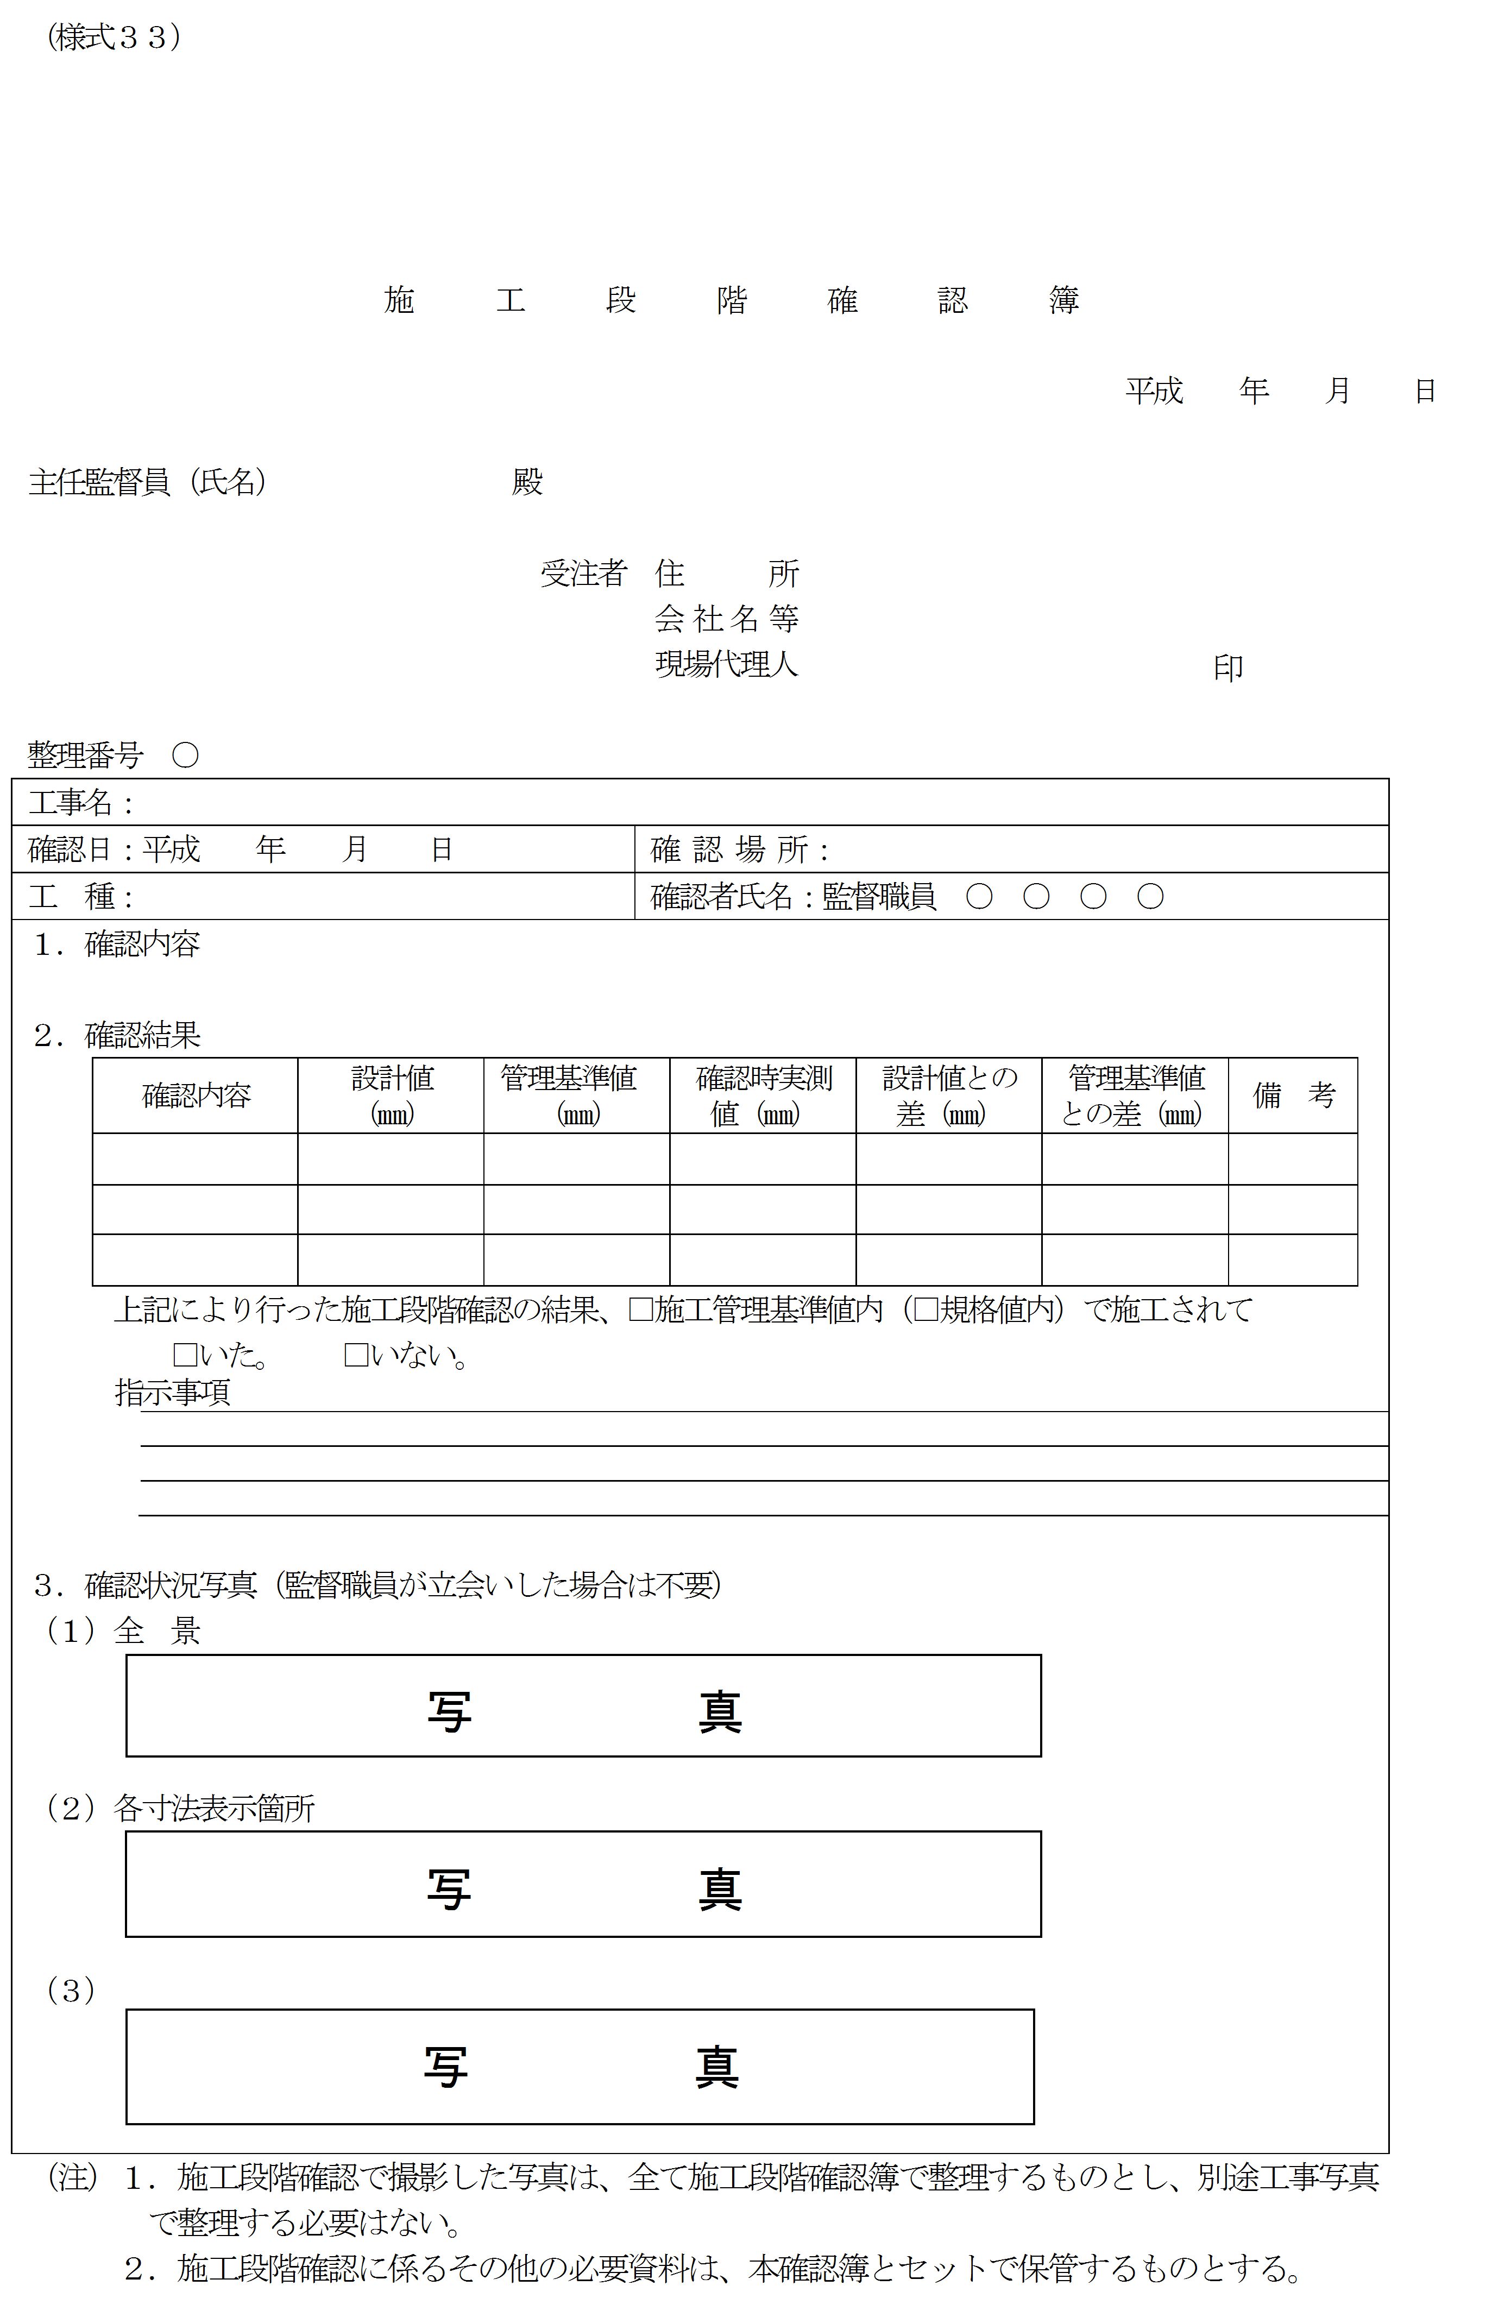

30
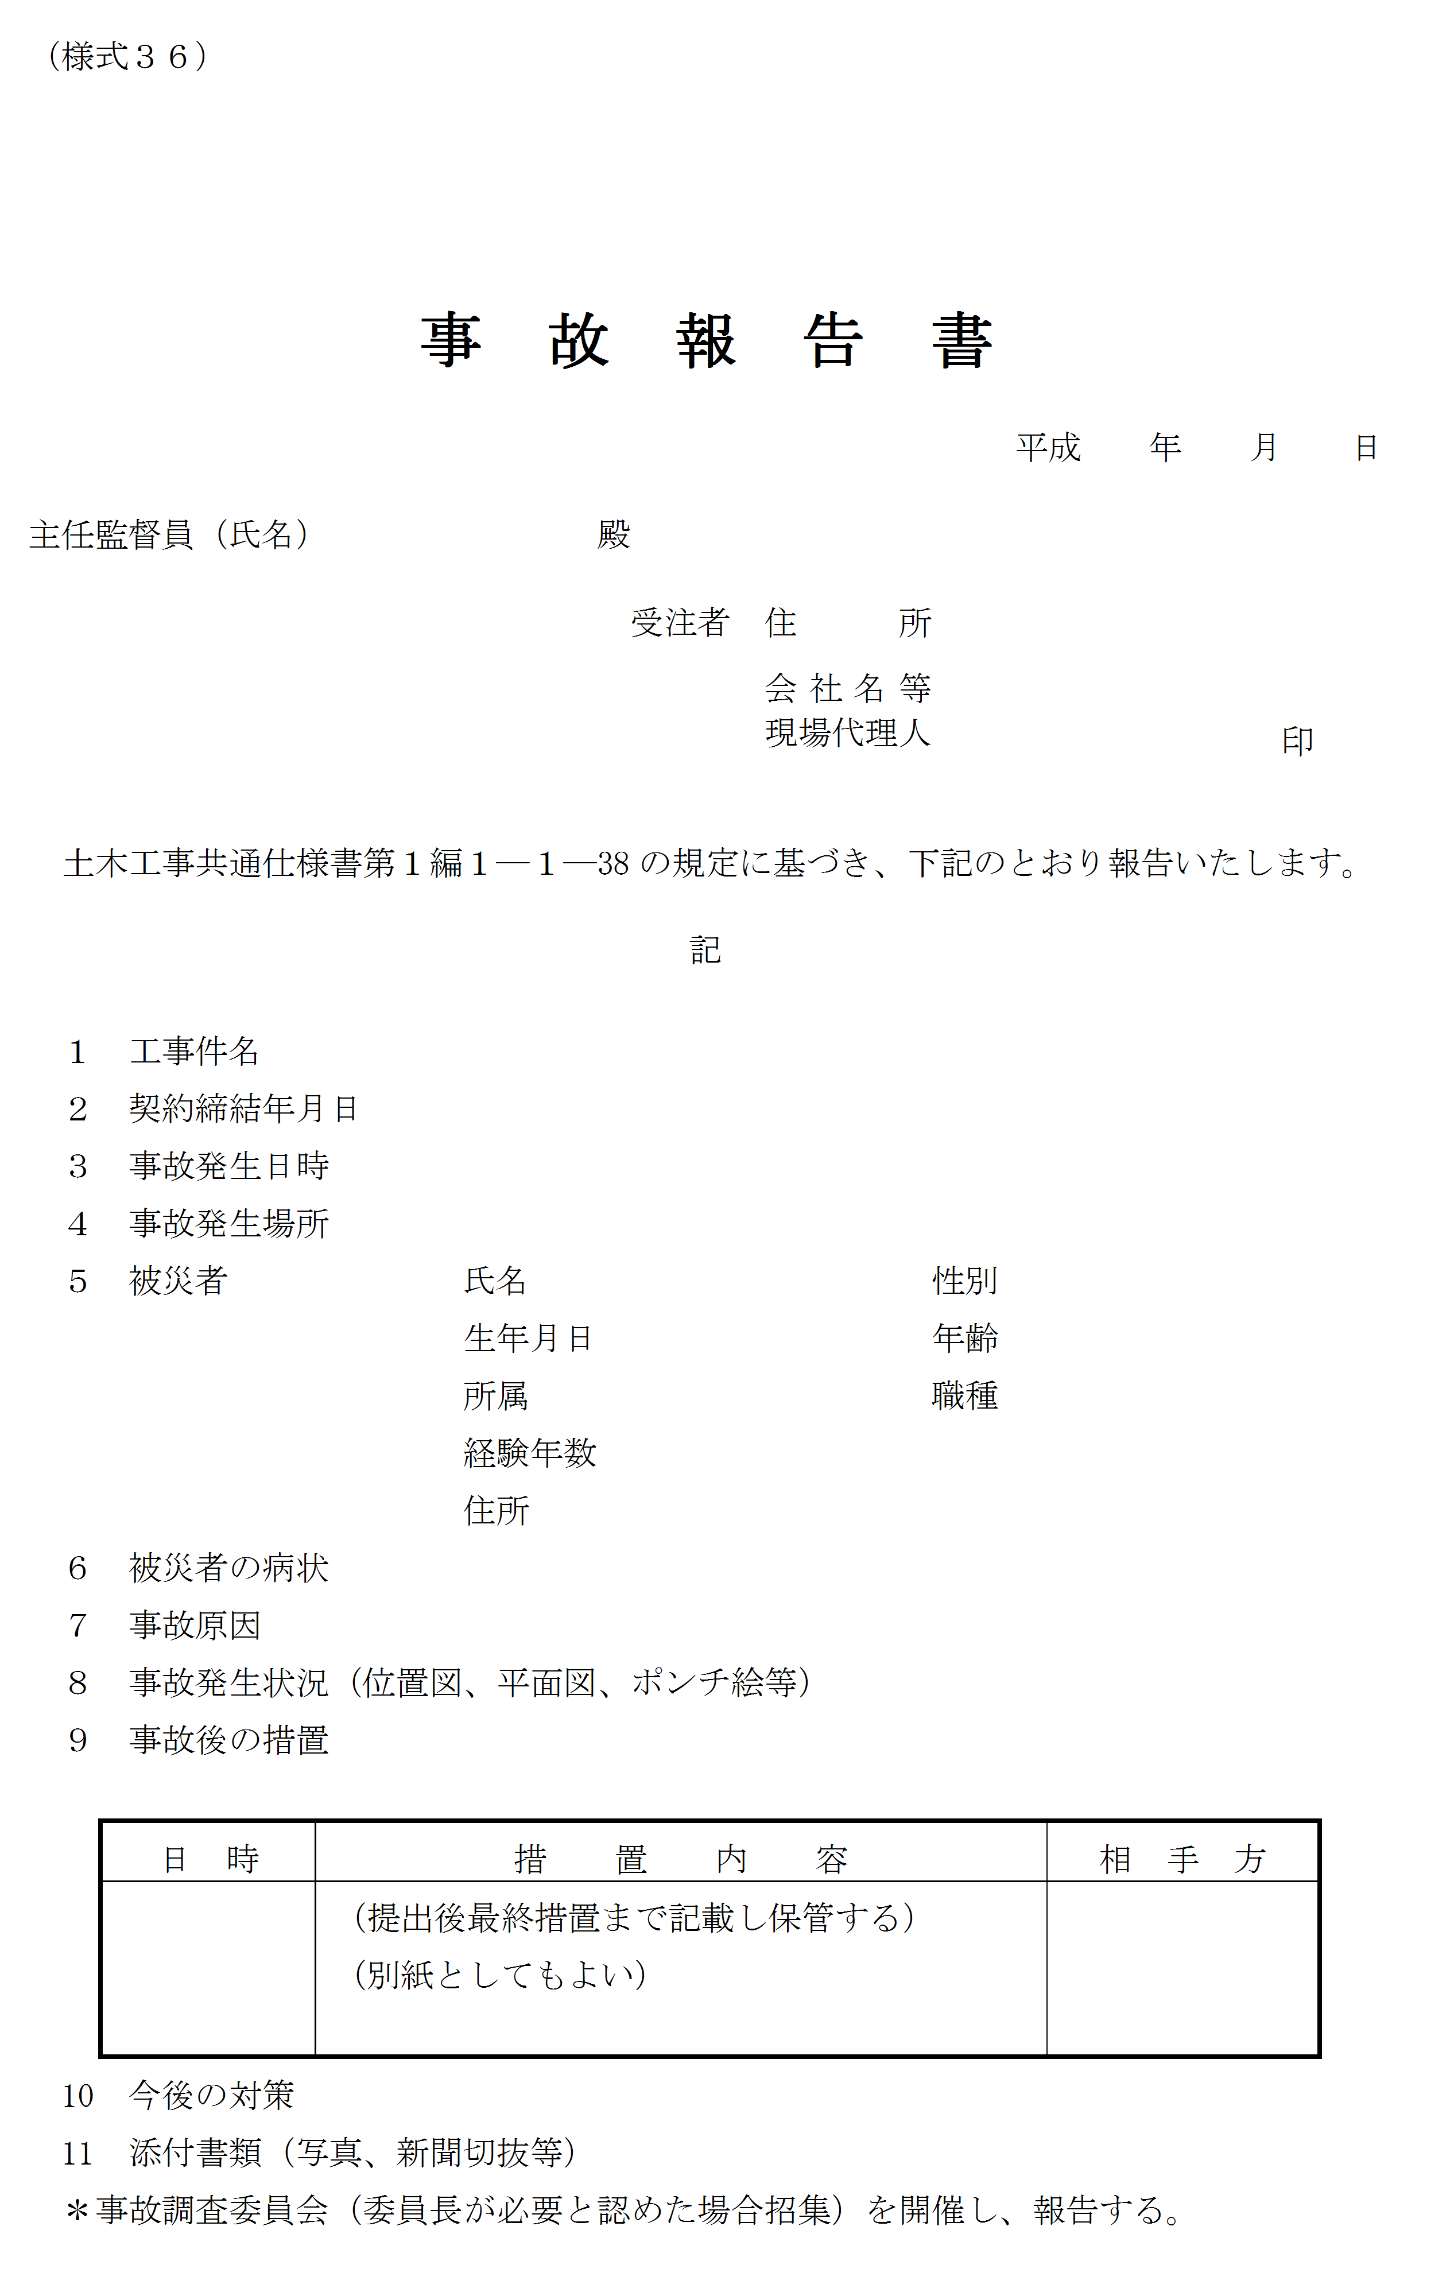

令和 年 月 日

37
第７号様式（第46条関係）
 | その１（工事用）

検 査 調 書
 |  |  |  |  | 主務課(事務所)名
 | 工事完成通知書 |  |  |  |  |  |  |  | ※ 下記工事について，令和 年 月 日完成したので，通知します。
出来形部分等
確認申請書
 |  |  |  |  |  |  |  |  | （現在の出来形部分等について確認くださるようお願いします。）
 |  |  |  |  |  |  |  |  |  | 令和 年 月 日 |  |  |  |  |  |  | 請負者 |  | 住所
 | 検査下命書 |  |  |  |  |  |  |  |  | 契約担当者 |  |  |  |  |  |  |  |  | 氏名 |  |  |  |  |  | 印
 | 検査調書 |  |  |  |  |  |  |  |  |  |  |  |  |  | 殿

※ |  | 工事名 |  |  |  |  |  |  |  |  |  |  | 検 査 下 命 | 令和 年 月 日 |  |  |  |  |  | 契約担 当者印 |  | 下記のとおり検査を完了しました。
※ |  | 工事場所 |  |  |  |  |  |  |  |  |  |  |  |  |  |  |  |  |  |  |  |  | 令和 年 月 日
※ |  | 契約年月日 |  | 令和 年 月 日 |  |  |  |  |  |  |  |  |  |  |  |  |  |  |  |  |  | 検査員 |  |  |  | 
 |  |  |  |  |  |  |  |  |  |  |  |  |  | 職 |  |  |  |  |  |  |  | 職氏名
※ |  | 工期 |  | 着手 |  | 令和 年 月 日 |  |  |  |  | 日間 |  |  |  |  |  |  |  |  |  |  | 立会者 |  |  |  | 
 |  |  |  |  |  |  |  |  |  |  |  |  |  | 氏名 |  |  |  |  |  |  |  | 職氏名
 |  |  |  | 完成 |  | 令和 年 月 日 |  |  |  |  |  |  |  |  |  |  |  |  |  |  |  | 契 約 |  |  |  | 殿
 |  |  |  |  |  |  |  |  |  |  |  |  |  |  |  |  |  |  |  |  |  | 担当者
現場監督者職氏名 |  |  |  |  |  |  |  |  |  |  | 検査所見 （手直指示）
支払 回数 |  | 請負金額 | 支払済額 |  |  |  | 出来形 | 出来形等 |  | 出来形等に対 |  | 前金払に出来形等の歩合を乗じた額 | 今回支払 仮定額 |  |  | 今回 支払額 |  | 残高 |  |  | 完成 |  |  | 摘 要
 |  |  | 前金払 |  | 部分払 |  | 等の歩 | の金額 |  | する９分金額 |  |  |  |  |  |  |  |  |  |  | （確認）
 |  |  |  |  |  |  | 合 |  |  |  |  |  | (F-G-C) |  |  |  |  |  |  |  | 検査
 |  | （A） | （B） |  | （C） |  | （D） % | A×D (E) |  | （E×0.9)（F） |  | （B×D）（G） | （H） |  |  | （I） |  | （J） |  |  | 年月日

44
令和 年 月 日

45
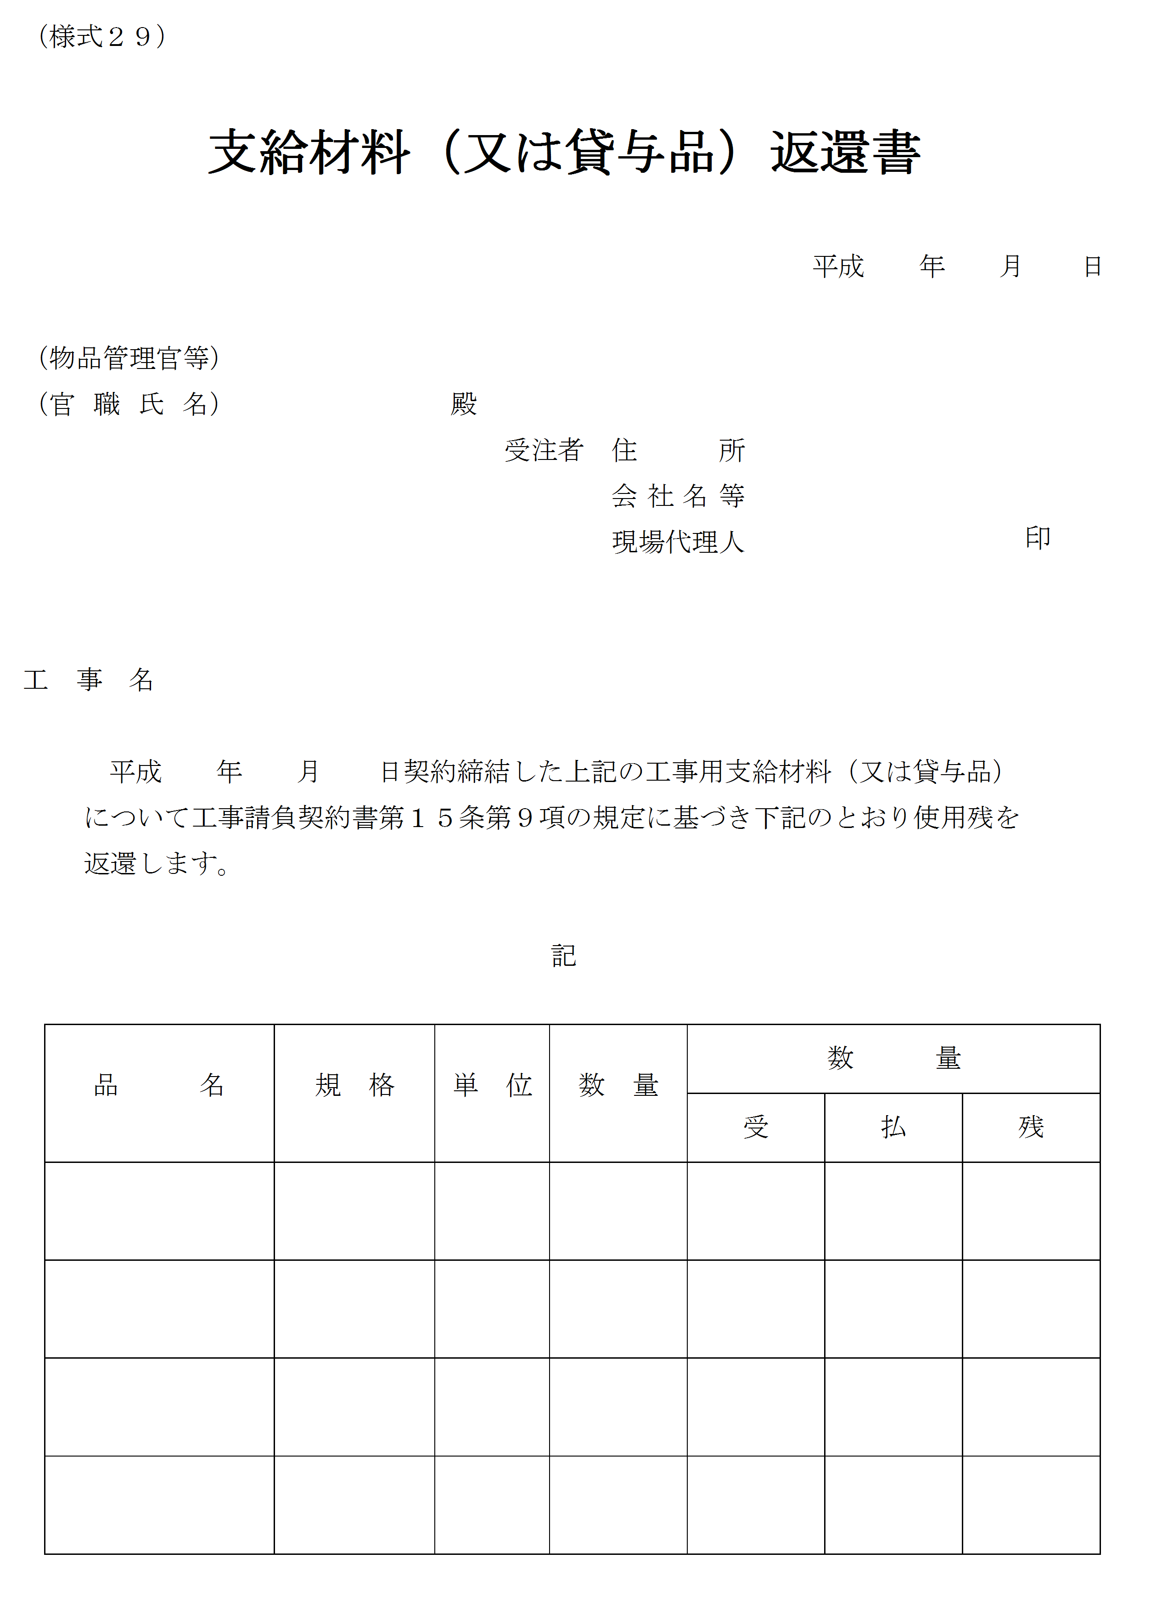

令和 年 月 日

46
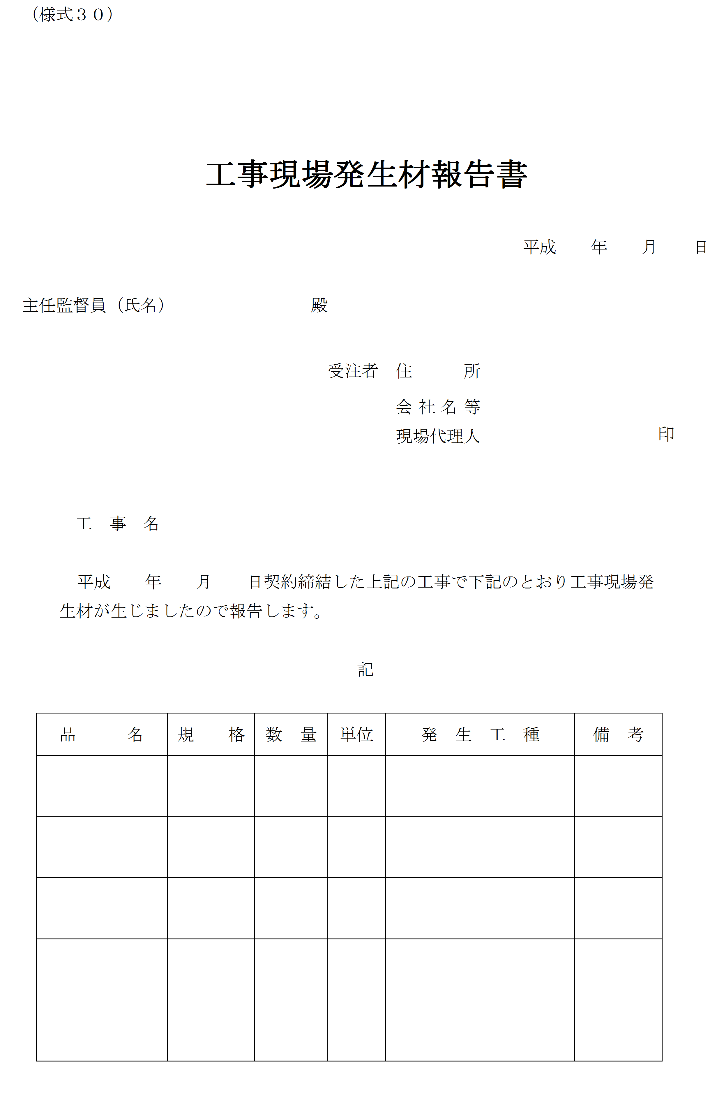

令和 年 月 日

48
 |  |  |  |  |  |  |  |  | 様式１

産業廃棄物管理票(マニフェスト)総括表

 |  |  |  |  |  |  |  |  | 令和 年 月 日

 |  |  |  |  |  | 工事名：
 |  |  |  |  |  | 工事場所：
 |  |  |  |  |  | 請負者名：
 |  |  |  |  |  | 現場代理人氏名：

番号 | 交付年月日 | 交付番号 | 数量 | 単位 | 収集・運搬業者の名称 | 処分業者の名称 | 最終処分終了日 | Ｅ票確認日 | 備考

合計

※1 | 廃棄物の品目毎に作成すること。
2 | 収集業者と運搬業者，中間処理業者と最終処分業者が異なる等の場合は，適宜項目を追加し作成すること。
3 | Ｅ票が処分業者より返送されていない場合は，直近に返送された管理票の確認日を備考欄に記載すること。

【記入例】
 |  |  |  |  |  |  |  |  | 様式１

産業廃棄物管理票(マニフェスト)総括表

 |  |  |  |  |  |  |  |  | 平成２８年３月１８日

 |  |  |  |  |  | 工事名： | 道路改築工事(○○道路００－００工区)
 |  |  |  |  |  | 工事場所： | 国道000号 ○○郡○○町○○地内
 |  |  |  |  |  | 請負者名： | (株)鹿児島組
 |  |  |  |  |  | 現場代理人氏名： | 土木 一郎 ㊞

コンクリート
番号 | 交付年月日 | 交付番号 | 数量 | 単位 | 収集・運搬業者の名称 | 処分業者の名称 | 最終処分終了日 | Ｅ票確認日 | 備考
1 | 2015-08-01 | 12345678910 | 3.0 | m3 | (有)河川運送 | (株)砂防産業 | 2016-09-15 | 2016-09-20
2 | 2015-08-01 | 12345678911 | 3.0 | m3 | (有)河川運送 | (株)砂防産業 | 2016-09-15 | 2016-09-20
3 | 2015-08-01 | 12345678912 | 3.0 | m3 | (有)河川運送 | (株)砂防産業 | 2016-09-15 | 2016-09-20
4 | 2015-08-01 | 12345678913 | 1.5 | m3 | (有)河川運送 | (株)砂防産業 | 2016-09-15 | 2016-09-20
5 | 2016-03-01 | 23456789010 | 3.0 | m3 | (有)河川運送 | (株)砂防産業 |  |  | B2票H.28.3.15
6 | 2016-03-01 | 23456789011 | 2.0 | m3 | (有)河川運送 | (株)砂防産業 |  |  | B2票H.28.3.15

合計 |  |  | 15.5 | m3

※1 | 廃棄物の品目毎に作成すること。
2 | 収集業者と運搬業者，中間処理業者と最終処分業者が異なる等の場合は，適宜項目を追加し作成すること。
3 | Ｅ票が処分業者より返送されていない場合は，直近に返送された管理票の確認日を備考欄に記載すること。

49
第７号様式（第46条関係）
 | その１（工事用）

検 査 調 書
 |  |  |  |  | 主務課(事務所)名
 | 工事完成通知書 |  |  |  |  |  |  |  | ※ 下記工事について，令和 年 月 日完成したので，通知します。
出来形部分等
確認申請書
 |  |  |  |  |  |  |  |  | （現在の出来形部分等について確認くださるようお願いします。）
 |  |  |  |  |  |  |  |  |  | 令和 年 月 日 |  |  |  |  |  |  | 請負者 |  | 住所
 | 検査下命書 |  |  |  |  |  |  |  |  | 契約担当者 |  |  |  |  |  |  |  |  | 氏名 |  |  |  |  |  | 印
 | 検査調書 |  |  |  |  |  |  |  |  |  |  |  |  |  | 殿

※ |  | 工事名 |  |  |  |  |  |  |  |  |  |  | 検 査 下 命 | 令和 年 月 日 |  |  |  |  |  | 契約担 当者印 |  | 下記のとおり検査を完了しました。
※ |  | 工事場所 |  |  |  |  |  |  |  |  |  |  |  |  |  |  |  |  |  |  |  |  | 令和 年 月 日
※ |  | 契約年月日 |  | 令和 年 月 日 |  |  |  |  |  |  |  |  |  |  |  |  |  |  |  |  |  | 検査員 |  |  |  | 
 |  |  |  |  |  |  |  |  |  |  |  |  |  | 職 |  |  |  |  |  |  |  | 職氏名
※ |  | 工期 |  | 着手 |  | 令和 年 月 日 |  |  |  |  | 日間 |  |  |  |  |  |  |  |  |  |  | 立会者 |  |  |  | 
 |  |  |  |  |  |  |  |  |  |  |  |  |  | 氏名 |  |  |  |  |  |  |  | 職氏名
 |  |  |  | 完成 |  | 令和 年 月 日 |  |  |  |  |  |  |  |  |  |  |  |  |  |  |  | 契 約 |  |  |  | 殿
 |  |  |  |  |  |  |  |  |  |  |  |  |  |  |  |  |  |  |  |  |  | 担当者
現場監督者職氏名 |  |  |  |  |  |  |  |  |  |  | 検査所見 （手直指示）
支払 回数 |  | 請負金額 | 支払済額 |  |  |  | 出来形 | 出来形等 |  | 出来形等に対 |  | 前金払に出来形等の歩合を乗じた額 | 今回支払 仮定額 |  |  | 今回 支払額 |  | 残高 |  |  | 完成 |  |  | 摘 要
 |  |  | 前金払 |  | 部分払 |  | 等の歩 | の金額 |  | する９分金額 |  |  |  |  |  |  |  |  |  |  | （確認）
 |  |  |  |  |  |  | 合 |  |  |  |  |  | (F-G-C) |  |  |  |  |  |  |  | 検査
 |  | （A） | （B） |  | （C） |  | （D） % | A×D (E) |  | （E×0.9)（F） |  | （B×D）（G） | （H） |  |  | （I） |  | （J） |  |  | 年月日

